Лист1
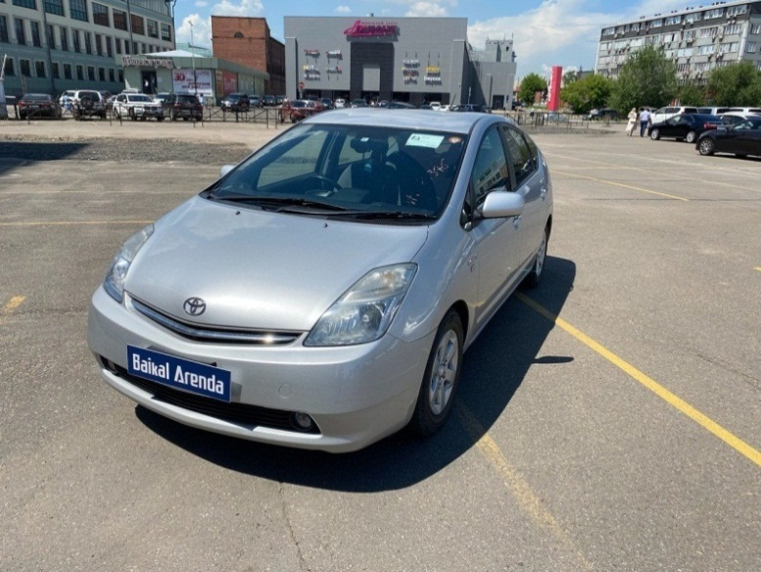
 | Собственник или владелец | Байкал Аренда Иркутск
 | Партнер /доля/сумма | Речицкий Ю.С.; 1/4; 197000
 | Автомобиль / Срок | TOYOTA PRIUS 2008 №А812КО138 /ДТП ждем страховку
 | Первоначальный взнос/ залог | 2625
Недели | Статья ДДС | Сумма | Расход | Ремонт | Выдача ДС | Остаток
1 | 2022-06-28 | 1075 |  |  |  | 1075
2 | 2022-07-05 | 3000 | 375 |  |  | 3700
3 | 2022-07-12 | 3000 | 375 |  |  | 6325
4 | 2022-07-19 | 3000 | 375 |  |  | 8950
5 | 2022-07-26 | 3000 | 375 |  |  | 11575 | в аренде
6 | 2022-08-02 | 3000 | 375 |  |  | 14200 | на стоянке
7 | 2022-08-09 | 3000 | 375 |  |  | 16825 | на оформлении
8 | 2022-08-16 | 3000 | 375 |  |  | 19450 | в прокате
9 | 2022-08-23 | 3000 | 375 |  |  | 22075 | продан / выкуплен
10 | 2022-08-30 | 3000 | 375 |  |  | 24700 | на ремонте
11 | 2022-09-06 | 3000 | 375 | 325 |  | 27000 | на продаже
12 | 2022-09-13 | 3000 | 375 |  |  | 29625 | в залоге
13 | 2022-09-20 | 3000 | 375 |  |  | 32250
14 | 2022-09-27 | 3000 | 375 |  |  | 34875 | 7.09.2022 325р замена антифриза
15 | 2022-10-04 | 3000 | 375 |  |  | 37500 | 02.05.2023 оплата маяка
16 | 2022-10-11 | 3000 | 375 |  |  | 40125
17 | 2022-10-18 | 3000 | 375 |  |  | 42750
18 | 2022-10-25 | 3000 | 375 |  |  | 45375
19 | 2022-11-01 | 3000 | 375 |  | 45375 | 2625
20 | 2022-11-08 | 3000 | 375 |  | 5250 | 0
21 | 2022-11-15 | 3000 | 375 |  |  | 2625
22 | 2022-11-22 | 3000 | 375 |  |  | 5250
23 | 2022-11-29 | 3000 | 375 |  |  | 7875
24 | 2022-12-06 | 3000 | 375 |  |  | 10500
25 | 2022-12-13 | 3000 | 375 |  |  | 13125
26 | 2022-12-20 | 3000 | 375 |  |  | 15750
27 | 2022-12-27 | 3000 | 375 |  |  | 18375
28 | 2023-01-03 | 3000 | 375 |  |  | 21000
29 | 2023-01-10 | 3000 | 375 |  |  | 23625
30 | 2023-01-17 | 3000 | 375 |  |  | 26250
31 | 2023-01-24 | 3000 | 375 |  |  | 28875
32 | 2023-01-31 | 3000 | 375 |  |  | 31500
33 | 2023-02-07 | 3000 | 375 |  |  | 34125
34 | 2023-02-14 | 3000 | 375 |  |  | 36750
35 | 2023-02-21 | 3000 | 375 |  |  | 39375
36 | 2023-02-28 | 3000 | 375 |  |  | 42000
37 | 2023-03-07 | 3000 | 375 |  |  | 44625
38 | 2023-03-14 | 3000 | 375 |  | 44625 | 2625
39 | 2023-03-21 | 3000 | 375 |  |  | 5250
40 | 2023-03-28 | 3000 | 375 |  |  | 7875
41 | 2023-04-04 | 3000 | 375 |  |  | 10500
42 | 2023-04-11 | 3000 | 375 |  |  | 13125
43 | 2023-04-18 | 3000 | 375 |  |  | 15750
44 | 2023-04-25 | 3000 | 375 |  |  | 18375
45 | 2023-05-02 | 3000 | 375 | 500 |  | 20500
46 | 2023-05-09 | 3000 | 375 |  |  | 23152
47 | 2023-05-16 | 3000 | 375 |  |  | 25804
48 | 2023-05-23 | 3000 | 375 |  |  | 28456
49 | 2023-05-30 | 3000 | 375 |  |  | 31108
50 | 2023-06-06 | 3000 | 375 |  |  | 33760
51 | 2023-06-13 | 3000 | 375 |  |  | 36412
52 | 2023-06-20 | 3000 | 375 |  |  | 39064
53 | 2023-06-27 | 3000 | 375 |  |  | 41716
54 | 2023-07-04 | 3000 | 375 |  |  | 44368
55 | 2023-07-11 | 3000 | 375 |  |  | 47020
56 | 2023-07-18 | 3000 | 375 |  |  | 49672
57 | 2023-07-25 | 3000 | 375 |  |  | 52324
58 | 2023-08-01 | 3000 | 375 |  | 50000 | 4976
59 | 2023-08-08 | 3000 | 375 |  |  | 7601
60 | 2023-08-15 | 3000 | 375 |  |  | 10226
61 | 2023-08-22 | 3000 | 375 |  |  | 12851
62 | 2023-08-29 | 3000 | 375 |  |  | 15476
63 | 2023-09-05 | 3000 | 375 |  |  | 18101
64 | 2023-09-12 | 3000 | 375 |  |  | 20726
65 | 2023-09-19 | 3000 +50000 | 375 |  |  | 73351
66 | 2023-09-26
67 | 2023-10-03
68 | 2023-10-10
69 | 2023-10-17
70 | 2023-10-24
71 | 2023-10-31
72 | 2023-11-07
73 | 2023-11-14
74 | 2023-11-21
75 | 2023-11-28
76 | 2023-12-05
77 | 2023-12-12
78 | 2023-12-19
79 | 2023-12-26
80 | 2024-01-02
81 | 2024-01-09
82 | 2024-01-16
83 | 2024-01-23
84 | 2024-01-30
85 | 2024-02-06
86 | 2024-02-13
87 | 2024-02-20
88 | 2024-02-27
89 | 2024-03-05
90 | 2024-03-12
91 | 2024-03-19
92 | 2024-03-26
93 | 2024-04-02
94 | 2024-04-09
95 | 2024-04-16
96 | 2024-04-23
97 | 2024-04-30
98 | 2024-05-07
99 | 2024-05-14
100 | 2024-05-21
101 | 2024-05-28
102 | 2024-06-04
103 | 2024-06-11
104 | 2024-06-18
105 | 2024-06-25
106 | 2024-07-02
107 | 2024-07-09
108 | 2024-07-16
109 | 2024-07-23
110 | 2024-07-30
111 | 2024-08-06
112 | 2024-08-13
113 | 2024-08-20
114 | 2024-08-27
115 | 2024-09-03
116 | 2024-09-10
117 | 2024-09-17
118 | 2024-09-24
119 | 2024-10-01
120 | 2024-10-08
121 | 2024-10-15
122 | 2024-10-22
123 | 2024-10-29
124 | 2024-11-05
125 | 2024-11-12
126 | 2024-11-19
127 | 2024-11-26
128 | 2024-12-03
129 | 2024-12-10
130 | 2024-12-17
131 | 2024-12-24
132 | 2024-12-31
133 | 2025-01-07
134 | 2025-01-14
135 | 2025-01-21
136 | 2025-01-28
137 | 2025-02-04
138 | 2025-02-11
139 | 2025-02-18
140 | 2025-02-25
141 | 2025-03-04
142 | 2025-03-11
143 | 2025-03-18
144 | 2025-03-25
145 | 2025-04-01
146 | 2025-04-08
147 | 2025-04-15
148 | 2025-04-22
149 | 2025-04-29
150 | 2025-05-06
151 | 2025-05-13
152 | 2025-05-20
153 | 2025-05-27
154 | 2025-06-03
155 | 2025-06-10
156 | 2025-06-17

